Sheet1
线路 | 站点 | 位置 | 申请原因 | 故障描述 | 故障图片 | 状态 | 修复时间 | 修复厂家 | 修复后照片
站务一分部 | 玉祥门 | 企鹅q | 2018-11-26 | 饿 | 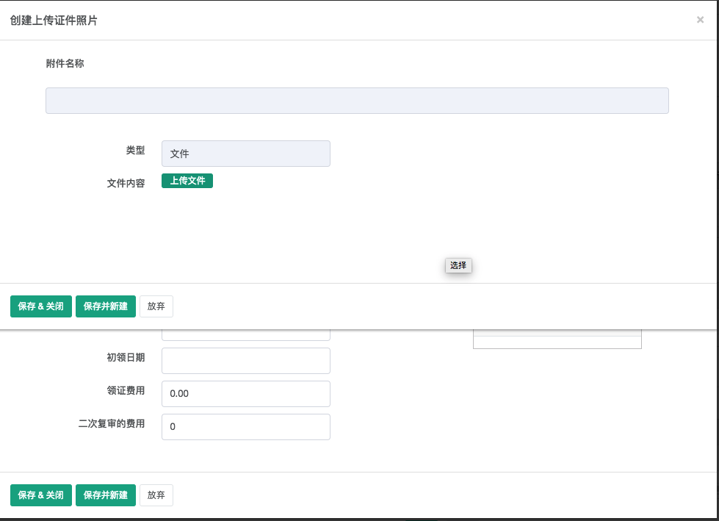 | 未修复 | FALSE | FALSE | 1

